NT-80

CONTRIBUIÇÃO REFERENTE À CONSULTA PÚBLICA Nº 36/2023
NOME DA INSTITUIÇÃO: CONCEN Conselho de Consumidores da Energisa Mato Grosso do Sul
AGÊNCIA NACIONAL DE ENERGIA ELÉTRICA – ANEEL
ATO REGULATÓRIO: NOTA TÉCNICA Nº 080/2023–SGM/ANEEL de 29 de agosto de 2023.
EMENTA: Obter subsídios para o aprimoramento da Resolução Normativa nº 1.030/2022 e para a revisão do Submódulo 4.5 dos Procedimentos de Rede, de modo a possibilitar a representação do programa de Resposta de Demanda na cadeia de modelos de otimização eletroenergética utilizados na operação do sistema e formação de preços.
CONTRIBUIÇÕES RECEBIDAS
IMPORTANTE: Os comentários e sugestões referentes às contribuições deverão ser fundamentados e justificados, mencionando-se os artigos, parágrafos e incisos a que se referem, devendo ser acompanhados de textos alternativos e substitutivos quando envolverem sugestões de inclusão ou alteração, parcial ou total, de qualquer dispositivo.
TEXTO/ANEEL | TEXTO/INSTITUIÇÃO | JUSTIFICATIVA/INSTITUIÇÃO
NOTA TÉCNICA Nº 080/2023–SGM/ANEEL Em 29 de agosto de 2023.
Processo: 48500.001347/2017
Assunto: Proposta de abertura de Consulta Pública com vistas a obter subsídios e informações adicionais para o aprimoramento da Resolução Normativa nº 1.030, de 26 de julho de 2022, e para a revisão do Submódulo 4.5 dos Procedimentos de Rede, de modo a possibilitar a representação do programa de resposta de demanda na cadeia de modelos de otimização eletroenergética utilizados na operação do sistema e formação de preços a partir de 1º de janeiro de 2024. | REN 1030 e 1040.
I - DO OBJETIVO
1. A presente Nota Técnica tem por objetivo propor a abertura de Consulta Pública com vistas a obter subsídios e informações adicionais para o aprimoramento da Resolução Normativa nº 1.030, de 26 de julho de 2022, e para a revisão do Submódulo 4.5 dos Procedimentos de Rede, de modo a permitir a representação do programa de Resposta da Demanda na cadeia de modelos de otimização eletroenergética utilizados na operação do sistema e formação de preços a partir de 1º de janeiro de 2024. | O Programa de Resposta da Demanda deve ser estendido a todos os consumidores de energia elétrica. | Em diversos países até os consumidores residenciais participam de programas voluntários e incentivados para redução da demanda. Os consumidores cativos já estão sendo muito punidos por uma Sobrecontratação de energia que também deve receber urgente reflexão por parte da Aneel para sua solução.
II - DOS FATOS
2. Em 2 de agosto de 2022 foi publicada a Resolução Normativa nº 1.030/2022 (REN 1.030), que consolidou diversos atos regulatórios, dentre eles o relativo ao programa da Resposta da Demanda (1 Resolução Normativa nº 792, de 28 novembro de 2017).
3. A Resolução Normativa nº 1.040, de 2022, (REN 1.040) alterou a REN 1.030 em 30 de agosto de 2022, para estabelecer os critérios e as condições do programa estrutural de Resposta da Demanda, os quais tiveram vigência a partir de 1º de outubro de 2022.
4. O voto condutor da aprovação da REN 1.040 determinou à Superintendência de Regulação dos Serviços de Geração (SRG), com suporte do Operador Nacional do Sistema Elétrico (ONS) e da Câmara de Comercialização de Energia Elétrica (CCEE), a instrução de processo com vistas a possibilitar a representação do programa de Resposta de Demanda na cadeia de modelos de otimização eletroenergética utilizados na operação do sistema e formação de preços a partir de 1º de janeiro de 2024.
5. Na mesma data a Diretoria da ANEEL autorizou o ONS, por meio da Resolução Autorizativa nº 12.600, de 2022 (REA 12.600), a realizar projeto-piloto para dispor, no âmbito do Programa de Resposta da Demanda de que trata a REN 1.030, de produto referente à contratação de Disponibilidade para prestar Resposta da Demanda.
6. Em janeiro de 2023, foi estabelecido, no âmbito do Comitê Técnico do PMO/PLD (CT PMO/PLD), o Grupo de Trabalho da Resposta da Demanda (GT/RD) para avaliar e propor a incorporação das ofertas de Resposta da Demanda nos modelos de otimização eletroenergética utilizados na operação do sistema e formação de preços.
7. Em maio de 2023, a ANEEL passou por reestruturação interna, na qual a SRG foi incorporada por uma nova unidade criada, a Superintendência de Regulação dos Serviços de Geração e do Mercado de Energia Elétrica (SGM).
8. Em atendimento ao voto condutor da aprovação da REN 1.040, o ONS e CCEE encaminharam em 14 de agosto de 2023 carta conjunta (CTA-ONS DGL 1489/2023 e CCEE10874/2023)2 na qual informaram as principais conclusões do GT/RD e encaminharam o relatório técnico desenvolvido.
9. Em 15 de agosto de 2023, o ONS, por meio da carta CTA-ONS DTA/RA 1542/20233 encaminhou proposta de adequação dos Procedimentos de Rede para consideração das ofertas de Resposta da Demanda no DESSEM, também em atendimento ao voto condutor da aprovação da REN 1.040.
III - DA ANÁLISE
10. Trata-se da proposta de abertura de Consulta Pública com vistas a obter subsídios e informações adicionais para o aprimoramento da Resolução Normativa nº 1.030, de 26 de julho de 2022 (REN 1.030), e para a revisão do Submódulo 4.5 dos Procedimentos de Rede, de modo a permitir a representação do programa de Resposta da Demanda na cadeia de modelos de otimização eletroenergética utilizados na operação do sistema e formação de preços a partir de 1º de janeiro de 2024. | O Programa de Resposta da Demanda deve ser estendido a todos os consumidores de energia elétrica. | Abertura de mercado para todos Consumidores do Grupo A, a partir de 1º/01/2024, provocará maiores aumentos nas tarifas dos consumidores regulados, em função dos subsídios para fontes incentivadas e da Sobrecontratação. Os consumidores cativos já estão sendo muito punidos por uma Sobrecontratação de energia que também deve receber urgente reflexão por parte da Aneel para sua solução.
11. O Programa de Resposta da Demanda possibilita a redução voluntária do consumo de energia elétrica por grandes consumidores, como recurso adicional para atendimento ao Sistema Interligado Nacional (SIN), de modo a se obter resultados mais vantajosos tanto para a confiabilidade do sistema elétrico como para a modicidade tarifária dos consumidores finais. | O Programa de Resposta da Demanda deve ser estendido a todos os consumidores de energia elétrica. | Não tem sentido o eventual beneficio de redução da demanda ser apenas dos grandes consumidores livres e o custo ser pago pelos consumidores cativos. Em diversos países até os consumidores residenciais participam de programas voluntários e incentivados para redução da demanda. Os consumidores cativos já estão sendo muito punidos por uma Sobrecontratação de energia que também deve receber urgente reflexão por parte da Aneel para sua solução.
12. A REN 1.040 alterou a REN 1.030 em 30 de agosto de 2022, para estabelecer os critérios e as condições do programa estrutural de Resposta da Demanda. O voto condutor da aprovação da REN 1.040 determinou à SRG, com suporte do ONS e da CCEE, a instrução de processo com vistas a possibilitar a representação do programa de Resposta de Demanda na cadeia de modelos de otimização eletroenergética utilizados na operação do sistema e formação de preços.
(v) determinar à Superintendência de Regulação dos Serviços de Geração – SRG, com o suporte do ONS e da Câmara de Comercialização de Energia Elétrica – CCEE, instruir processo para representar o programa de resposta de demanda como recurso adicional dentro da cadeia de modelos de operação do sistema e formação de preços a partir de 1º de janeiro de 2024.
13. Assim, com o objetivo de avaliar e propor metodologia para incorporar as ofertas de Resposta da Demanda nos modelos de otimização eletroenergética utilizados na operação do sistema e formação de preços, foi criado no âmbito do Comitê Técnico PMO/PLD o Grupo de Trabalho Resposta da Demanda (GT/RD) coordenado pelo ONS e a CCEE, tendo como premissa sua representação sem a necessidade de implementação no código, sendo tratada apenas por meio dos dados de entrada.
14. O Comitê Técnico PMO/PLD previsto no art. 28 da Resolução Normativa nº 1.032, de 2022, possui coordenação compartilhada entre ONS e CCEE, para tratar de assuntos relacionados à elaboração do Programa Mensal de Operação (PMO) e da formação do Preço da Liquidação das Diferenças (PLD), e conta com a participação dos agentes setoriais.
15. O relatório elaborado pelo GT/RD detalhou como seria a inclusão das ofertas no modelo computacional, apresentou os resultados de testes realizados pelo GT e indicou os aspectos regulatórios que necessitavam de alteração para viabilizar a representação.
16. O GT/RD conclui que as ofertas de Resposta da Demanda (RD) devem ser incluídas no modelo DESSEM, via dados de entrada, como usinas e unidades térmicas fictícias, visto que a redução da carga pode ser considerada como uma geração adicional.
17. A seção do relatório que trata da metodologia para montagem do deck detalha como será a formação do número e nome das usinas térmicas que representam as ofertas de RD, bem como os arquivos e dados que precisam ser alterados para permitir a inclusão das ofertas. A Figura a seguir ilustra estes arquivos e os blocos de dados.
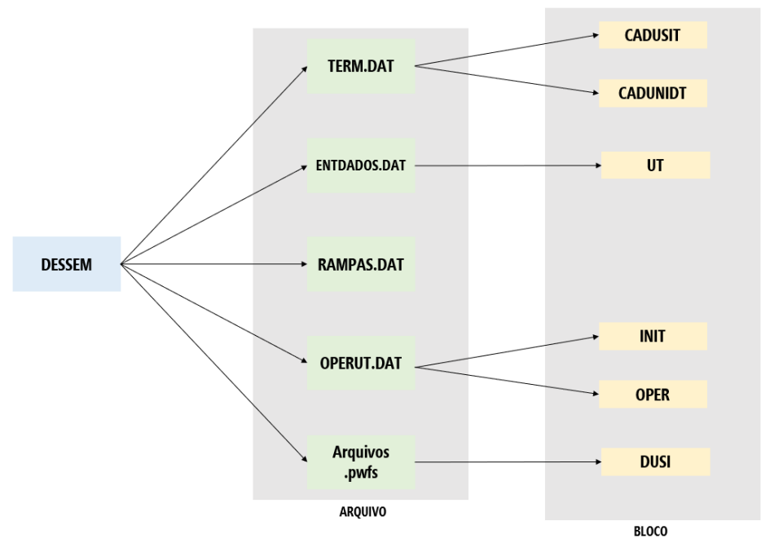
Figura 1: Arquivos e blocos que devem ser alterados para a inclusão das ofertas de RD no modelo DESSEM (Fonte: GT/RD - CT PMO/PLD)
18. Na proposta do GT/RD, os parâmetros de unit commitment das unidades térmicas fictícias, que vão representar as ofertas de RD, serão padronizados pelo ONS, no momento da conversão das ofertas registradas para o modelo DESSEM, ou seja, o participante do programa apenas cadastrará na plataforma da RD os dados da oferta.
19. Além disso, registra-se que a avaliação realizada pelo GT/RD se restringiu as ofertas de Resposta da Demanda referentes ao produto com aviso de acionamento para o dia seguinte (D-1), previsto na REN 1.030, visto que o produto de disponibilidade, previsto no sandbox regulatório (REA 12.600), ainda está em processo de estruturação pelo ONS.
20. Ainda com relação à inclusão das ofertas, o GT/RD pontuou dificuldades em representar as ofertas de agregadores, os quais congregam ofertas de unidades consumidoras conectadas em diferentes barramentos dentro de um submercado.
21. Para a representação fidedigna dessas ofertas elas deveriam ser representadas em mais de uma unidade térmica, contudo não há funcionalidade no modelo DESSEM que vincule a operação de duas ou mais unidades térmicas. Sem a possibilidade de conexão entre as unidades que representam a mesma oferta, poderia ocorrer o acionamento parcial. O GT/RD também identificou que a representação da oferta de um agregador em múltiplas unidades térmicas ocasionaria o aumento excessivo de variáveis inteiras no problema de otimização gerado pelo modelo DESSEM, o que poderia ocasionar um aumento significativo do tempo de processamento.
22. Assim, com o intuito de contornar estas dificuldades, o GT/RD propôs que a representação de cada oferta de agregadores no modelo DESSEM seja totalizada em uma única barra, a ser definida pela Programação Diária da Operação, com base nas barras e montantes declarados para cada oferta.
23. Como exemplo, pode-se citar uma oferta realizada pelo Agregador X de 50 MW, distribuídos em 4 consumidores, da seguinte maneira: Consumidor1 - 30 MW; Consumidor2 – 10 MW; Consumidor3 – 7 MW e Consumidor4 – 3 MW. Neste caso, conforme proposto pelo GT/RD, seria incluída uma única unidade térmica fictícia, de 50 MW, na barra mais representativa da oferta, ou seja, a barra destinada ao Consumidor1. | Comentário. | Modelo simplificado, deve-se determinar claramente que reflete a realidade.
24. Quanto aos testes, o relatório indicou que os resultados foram consistentes, ou seja, o modelo respondeu como o esperado, acionando as ofertas no mérito e reduzindo o CMO. Para tanto foram realizados testes com decks metodológicos (fictícios) e com decks e ofertas para o mecanismo de Redução Voluntária da Demanda (RVD) em 2021. | Comentário. | Os resultados são apenas para o ano de 2021, que foi o ano da crise hídrica. Como foram feitas as avaliações em outros anos?
25. O deck metodológico foi baseado em um deck DESSEM do dia 03/07/2021 (CMO original em torno de R$ 800/MWh), no qual foram adicionadas 4 ofertas de RD, uma por submercado (7 Cada oferta, por submercado, possui as seguintes características: volume de 1.200MW, duração de 6 horas (16:30 às 22:30) e valor da oferta de R$600/MWh). Como esperado, o relatório indicou que a RD foi ativada no horário da oferta (entre 16:30 e 22:30), reduzindo o CMO neste período, com a consequente redução do Custo Total de Operação, na ordem de aproximadamente R$ 7 milhões, em função do acionamento da RD. | Comentário. | Economia bem vinda.
26. Adicionalmente, o relatório também indicou que com o acionamento da RD, houve redução da geração hidráulica, que correspondia, naquele caso, ao recurso mais caro despachado, e por conseguinte ocorreu o aumento da energia armazenada. As figuras a seguir, extraídas do relatório do GT/RD, apresentam um resumo dos resultados obtidos. | Comentário. | Economia bem vinda.
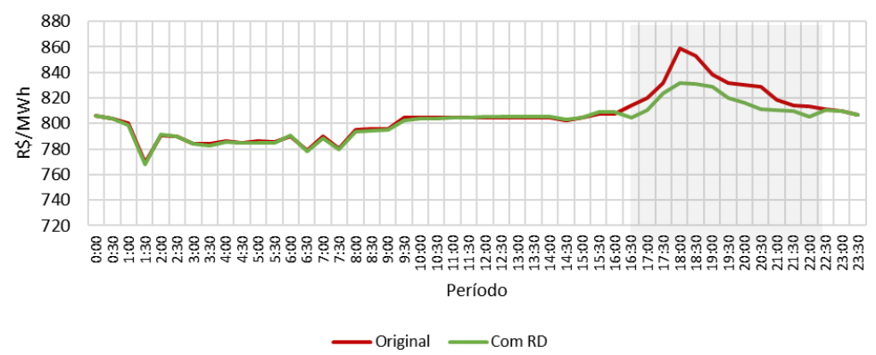 |  | .
Figura 2: Resultado do teste metodológico: Custo Marginal de Operação - SE/CO (Fonte: GT/RD - CT PMO/PLD)
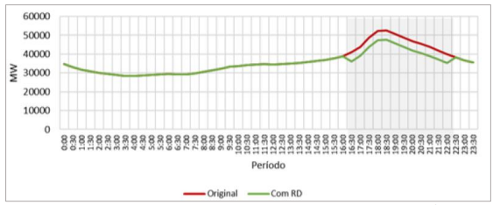
Figura 3: Resultado do teste metodológico: Geração Hidráulica - SIN (Fonte: GT/RD - CT PMO/PLD)
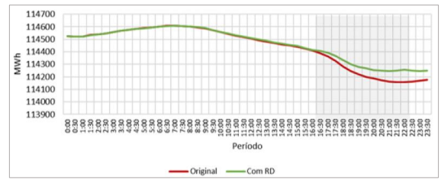
Figura 4: Resultado do teste metodológico: Energia Armazenada - SIN (Fonte: GT/RD - CT PMO/PLD)
27. Para os testes realizados com base nos decks de 2021 e nas ofertas para o mecanismo de Redução Voluntária da Demanda (RVD) (8 Foram utilizados os decks DESSEM referentes a cinco dias de operação em agosto de 2021 (02 a 06/08/21), visto que foi um período com valores elevados de CMO. As ofertas de RD inseridas nestes decks foram as realizadas em outubro de 2021 (04 a 08/10/21), conforme detalhado no relatório), os resultados também foram de acordo com o esperado, as ofertas foram acionadas nas situações de escassez energética. | Comentário. | Nessa época estávamos em plena crise hídrica e o governo incentivada a redução do consumo de energia com bônus. Qual o efeito dessa ação?
28. Os valores das ofertas variaram entre R$ 700,00 e R$ 1.600,00, enquanto o CMO, em boa parte do tempo, foi superior a R$ 2.000, sendo, portanto, benéfico o acionamento das ofertas de RD. Contudo, devido ao fato de o montante ofertado (9 Montantes ofertados variaram entre 198 MW e 315 MW entre os dias 04 a 08/10/21) ser inferior 0,5% do total da demanda do SIN, a operação dos submercados não foi alterada consideravelmente, tanto nos valores de CMO, quanto no montante de geração hidráulica e térmica. As figuras a seguir, extraídas do relatório do GT/RD, exemplificam os resultados obtidos. Os resultados completos dos testes estão detalhados no relatório. | Comentário. | Hoje estamos com Sobrecontratação de energia. O sistema tem que ser mutável e variando de acordo com o clima. Como estimular os investimentos dos consumidores nessa situação temporária e mutável? A Sobrecontratação de 10,43% sobre a Energia Vendida verificada na última Revisão Tarifária da EMS é um problema muito mais sério e importante para ser resolvido e que continua sendo negligenciado pela Aneel.

Figura 5: Resultado do teste no deck 2021 e ofertas RVD: RD - SE (Fonte: GT/RD - CT PMO/PLD)

Figura 6: Resultado do teste no deck 2021 e ofertas RVD: CMO - SE (Fonte: GT/RD - CT PMO/PLD)

Figura 7: Resultado do teste no deck 2021 e ofertas RVD: Geração hidráulica - SE (Fonte: GT/RD - CT PMO/PLD)

Figura 8: Resultado do teste no deck 2021 e ofertas RVD: Geração térmica - SE (Fonte: GT/RD - CT PMO/PLD)
29. Assim, considerando os resultados obtidos nos testes, o GT/RD concluiu que a representação das ofertas de Resposta da Demanda no modelo DESSEM, por meio de usinas/unidades térmicas fictícias, é adequada, atende às necessidades do momento e pode ser aplicada.
30. Além disso, o GT/RD também apresentou considerações sobre a atratividade do programa de resposta da demanda. Segundo o relatório “existe a possibilidade da inserção do produto de curto prazo (D-1) nos modelos de formação de preço não atinjam os objetivos desejados, visto que o atual modelo de remuneração, previsto na RD, está diretamente relacionado a diferença entre valor ofertado e o PLD: caso o valor da oferta seja inferior ao PLD, não há valor adicional convertido em pagamento para o agente ofertante, sendo considerado que o agente recebe pelo custo de oportunidade e é remunerado pela própria exposição ao mercado e curto prazo decorrente da redução da demanda”. Sobre este ponto, o relatório recomendou que “passado algum tempo da inserção das ofertas de RD no modelo de formação de Preços, deve ser realizada uma análise dos resultados para identificação dos impactos. | Comentário. | Estudos envolvendo prazos mais longos devem ser realizados. Devemos olhar o conjunto de dados e não apenas anos críticos. A operação dos reservatórios também deve considerar esses efeito.
31. Quanto a essa questão, conforme decisão da Diretoria da ANEEL, deve-se trabalhar para representar os recursos disponíveis nos modelos computacionais da melhor forma possível. Adicionalmente, importa também registrar que, caso não haja o despacho dentro do mérito, é possível, no pós-DESSEM, o ONS acionar os recursos de Resposta da Demanda, conforme Procedimentos de Rede. Nesse caso de acionamento fora da ordem de mérito, permanece a regra de remuneração de parcela da oferta, via Encargo de Serviço de Sistema (ESS), conforme previsto na REN 1.030. A figura a seguir, extraída do relatório do GT/RD ilustra o processo de programação diária com a inclusão das ofertas do produto D[1]1 para RD no modelo DESSEM e após o processamento do modelo. | Comentário. | Estudos envolvendo prazos mais longos devem ser realizados. Devemos olhar o conjunto de dados e não apenas anos críticos. A operação dos reservatórios também deve considerar esses efeito.
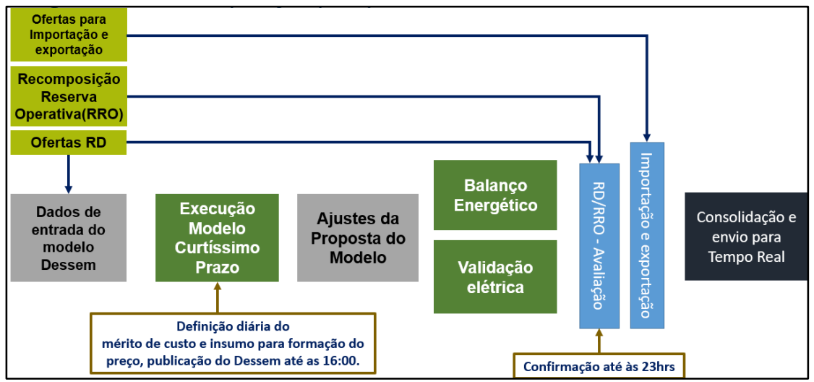
Figura 9: Processo de programação diária com as ofertas do produto D-1 para RD (Fonte: GT/RD - CT PMO/PLD)
32. Adicionalmente, o GT/RD indicou a necessidade do grupo (i) monitorar se as dimensões do DESSEM estão compatíveis com o número de ofertas de RD (atualmente é possível representar aproximadamente até 150 ofertas) e (ii) avaliar junto ao Cepel a implementação completa e definitiva da RD no modelo DESSEM, com funcionalidades específicas. | Comentário. | Estudos envolvendo prazos mais longos devem ser realizados. Devemos olhar o conjunto de dados e não apenas anos críticos. A operação dos reservatórios também deve considerar esses efeito.
33. Em relação aos pontos acima, entende-se pertinente ações de monitoramento de instruções normativas, inclusive com a participação do CT PMO/PLD, conforme mencionado.
34. No que se refere aos aspectos regulatórios e operacionais, o GT/RD identificou a necessidade de alterações nas Resoluções Normativas nº 1.030 e 1.032 (REN 1.032), ambas de 2022, bem como ajustes nos Procedimentos de Rede e Rotinas Operacionais. O GT/RD e a CCEE não identificaram a necessidade de adequações nos Procedimentos e Regras de Comercialização.
35. O GT/RD indicou a necessidade de exclusão do parágrafo 1º do art. 6º da REN 1.030, visto que restringe a programação das ofertas de RD ser realizada somente após o processamento do modelo de curtíssimo prazo. Na REN 1.032, o GT/RD propôs alterações no texto normativo com o objetivo de não restringir o resultado do modelo de curtíssimo prazo apenas ao despacho hidrotérmico, além de incluir a RD como opção de oferta energética nos estudos.
36. Quanto à proposta de alteração da REN 1.030, entende-se que, de fato, é necessário realizar ajustes de modo a permitir que a RD possa ser incluída no modelo DESSEM. Contudo, entende-se como mais adequado a alteração do parágrafo 1º do art. 6º da REN 1.030, ao invés da sua exclusão. Assim, propõe-se a seguinte alteração na redação do parágrafo:
§ 1º A etapa de programação de que trata o caput deverá ser efetuada pelo ONS conforme Procedimentos de Rede após o processamento do modelo de curtíssimo prazo e divulgada no Programa Diário de Operação – PDO. | Comentário. | Era na REN 1040: "§ 1º A etapa de programação de que trata o caput deverá ser efetuada pelo ONS após o processamento do modelo de curtíssimo prazo e divulgada no Programa Diário de Operação – PDO."
37. Já com relação a proposta de alteração da REN 1.032, o tema já está sendo tratado no âmbito da Consulta Pública nº 43/2022 (CP 43/22), visto que foram recebidas contribuições sobre a inclusão da microgeração distribuída, minigeração distribuída e mecanismos de resposta da demanda nos modelos de otimização eletroenergética.
38. No que se refere aos ajustes necessários nos Procedimentos de Rede, o ONS propôs ajustes nos Submódulos 4.5 (Responsabilidades) e 4.5 (Procedimental), para incorporar as ofertas de Resposta da Demanda, referente ao produto com aviso de acionamento para o dia seguinte (D-1), à execução do modelo DESSEM e ao processo da programação diária da operação.
39. Sobre o tema, o ONS informou que os ajustes aos documentos aqui propostos passaram por processo de consulta externa nº 009/2023, no período de 07/06/2023 até 28/06/2023, com objetivo de receber contribuições da sociedade sobre a referida proposta de adequação. O ONS informou que não recebeu contribuições à proposta ora apresentada. | Comentário. | ONS não divulga adequadamente aos consumidores cativos as alterações que propôs à sociedade.
40. De uma forma geral, o ONS propõe apenas adequações de texto em função da inclusão das ofertas as ofertas de Resposta da Demanda, referente ao produto com aviso de acionamento para o dia seguinte (D-1), à execução do modelo DESSEM e ao processo da programação diária da operação, não havendo por parte desta Superintendência, óbices às mesmas.
41. Dessa forma, propõe-se a abertura de Consulta Pública com vistas a obter subsídios e informações adicionais para o aprimoramento da Resolução Normativa nº 1.030, de 26 de julho de 2022, e para a revisão do Submódulo 4.5 dos Procedimentos de Rede, de modo a possibilitar a representação do programa de Resposta de Demanda na cadeia de modelos de otimização eletroenergética utilizados na operação do sistema e formação de preços.
IV - DO FUNDAMENTO LEGAL
42. Essa análise encontra respaldo nos seguintes normativos: - Resolução Normativa nº 903, de 8 de dezembro de 2020; - Resolução Normativa nº 1.030, de 26 de julho de 2022; - Resolução Normativa nº 1.040, de 30 de agosto de 2022; e - Portaria ANEEL nº 6.824, de 4 de maio de 2023.
V - DA CONCLUSÃO
43. O GT/RD, criado no âmbito do CT PMO/PLD, concluiu que a representação das ofertas de Resposta da Demanda no modelo DESSEM, por meio de usinas/unidades térmicas fictícias, é adequada, atende às necessidades do momento e pode ser aplicada.
44. Diante do exposto, conclui-se que é necessário aprimorar a Resolução Normativa nº 1.030, de 26 de julho de 2022, e adequar o Submódulo 4.5 dos Procedimentos de Rede para possibilitar a representação do programa de Resposta de Demanda na cadeia de modelos de otimização eletroenergética utilizados na operação do sistema e formação de preços, em atendimento ao voto condutor da REN 1.040.
VI - DA RECOMENDAÇÃO
45. Diante do exposto, recomenda-se o envio do processo à Diretoria para a abertura de Consulta Pública, com vistas a obter subsídios e informações adicionais para o aprimoramento da Resolução Normativa nº 1.030, de 26 de julho de 2022, e para a revisão do Submódulo 4.5 dos Procedimentos de Rede, conforme minutas anexas, de modo a possibilitar a representação do programa de Resposta de Demanda na cadeia de modelos de otimização eletroenergética utilizados na operação do sistema e formação de preços.
MARIANA SAMPAIO GONTIJO VAZ Gerente de Regulação dos Serviços de Geração de Energia Elétrica
FELIPE ALVES CALABRIA Superintendente Adjunto de Regulação dos Serviços de Geração e do Mercado de Energia Elétrica
De acordo:
ALESSANDRO D’AFONSECA CANTARINO Superintendente de Regulação dos Serviços de Geração e do Mercado de Energia Elétrica
ANEXO (Minuta de Resolução)
AGÊNCIA NACIONAL DE ENERGIA ELÉTRICA - ANEEL
RESOLUÇÃO NORMATIVA Nº , DE DE DE 2023
Altera a Resolução Normativa nº 1.030, de 26 de julho de 2022 que estabelece, dentre outros, os critérios e as condições do programa da Resposta da Demanda.
O DIRETOR-GERAL DA AGÊNCIA NACIONAL DE ENERGIA ELÉTRICA - ANEEL, no uso de suas atribuições regimentais, de acordo com a deliberação da Diretoria, tendo em vista o disposto nos §§ 4º e 10 do art. 1º da Lei nº 10.848, de 15 de março de 2004, e o que consta do Processo nº 48500.001347/2017, resolve:
Art. 1º Alterar a Resolução Normativa nº 1.030, de 26 de julho de 2022 que estabelece, dentre outros, os critérios e as condições do programa estrutural da Resposta da Demanda.
Art. 2º O Parágrafo 1º do art. 6º da Resolução Normativa nº 1.030, de 26 de junho de 2022, passa a vigorar com a seguinte redação:
“§ 1º A etapa de programação de que trata o caput deverá ser efetuada pelo ONS conforme Procedimentos de Rede e divulgada no Programa Diário de Operação – PDO.” | Comentário. | Atende ao proposto pela Aneel no §36 da NT-80/23, contudo a abertura de mercado para todos Consumidores do Grupo A, a partir de 1º/01/2024, provocará maiores aumentos nas tarifas dos consumidores regulados, em função dos subsídios para fontes incentivadas e da Sobrecontratação. Os consumidores cativos já estão sendo muito punidos por uma Sobrecontratação de energia que também deve receber urgente reflexão por parte da Aneel para sua solução.
Art. 3º. Esta Resolução entrará em vigor em xx de xxxxxxx de 2023.
SANDOVAL DE ARAÚJO FEITOSA NETO

